상품제안서
리복 3단완전자동 친환경어스 리플렉티브+160g면사타올3P세트(미니) | 상품코드: F27401

 |  |  |  |  |  |  | 02-412-0044 | www.easy1.co.kr
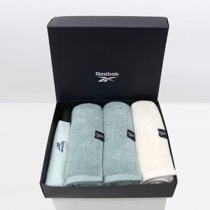

【상세/제작정보】

【인쇄/포장옵션】 | 실크 / 포장지포장

【공급단가】 | 수량 | 50~ | 100~ | 500~ | 1,000~ | 2,000~
*VAT별도 | 단가 | 23,520원 | 23,120원 | 22,540원 | 22,140원 | 21,560원

【상품 URL】 | http://www.easy1.co.kr/src/goods_detail.php?gdno=27401

